Лист1
Адрес : България, град Дупница, ул. Христо Грънчаров № 1 | 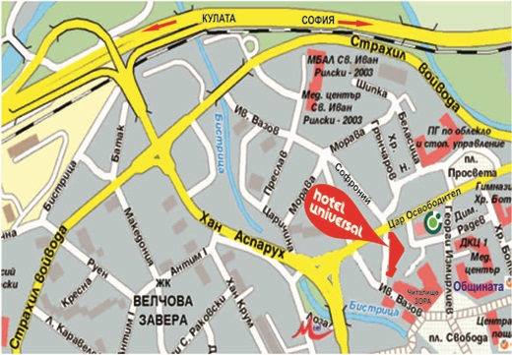

Управител: 0882 33 43 43

Рецепция: 0701 / 4 12 34 и 0888 69 69 18
 |  | хотел "УНИВЕРСАЛ"
факс: 0701 55202 |  | Адрес : България, град Дупница, ул. Христо Грънчаров № 1
 |  |  | Адрес : България, град Дупница, ул. Христо Грънчаров № 1

e-mail: hoteluniversal@dir.bg
 |  |  | Управител: 0882 33 43 43

 |  |  | Рецепция: 0701 / 4 12 34 и 0888 69 69 18

 |  |  | факс: 0701 55202

 |  |  | e-mail: hoteluniversal@dir.bg

